баг-репорты
БАГ-РЕПОРТ № 1
идентификатор | краткое описание | шаги | фактический результат | ожидаемый результат | серьезность | среда | приложения
1 | сохраняет сегоднешнее число в личных данных при вводе "даты рождения" | 1) Зайти в приложение skype 2) Во вкладке "настройки", выбрать дату рождения 3) В всплывающем окне, нажать "изменить" 4) Нажать на кнопку "изменить профиль" 5) Выбрать сегоднешнее число 6) Нажать кнопку "сохранить" | переход во вкладку "личные данные", после изменения даты рождения и сохранения этих данных, появляется сообщение : "ваши личные данные были обновлены" | переход во вкладку "личные данные", после изменения даты рождения и сохранения этих данных, появляется сообщение : "к сожалению, вы не можете указать эту дату рождения" | Minor | samsung galaxy s 21 ultra 5 G android 12, версия скайпа : 8.88.0.404 + эмулятор версия скайпа 8.72.0.82 Nexus 5x-30 android 11 | см. скриншот + папка : баг № 1
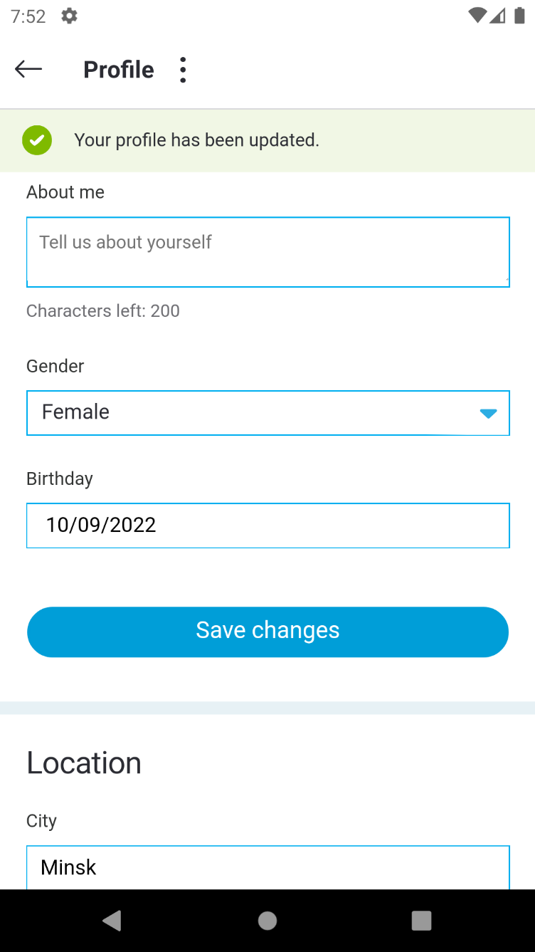

БАГ-РЕПОРТ № 2
идентификатор | краткое описание | шаги | фактический результат | ожидаемый результат | серьезность | среда | приложения
2 | сохраняет специальные символы во вкладке "личные данные" в поле "город" | 1) Зайти в приложение skype 2) Во вкладке "настройки" в поле "город" ввести специальные символы 3) Нажать кнопку "сохранить" | переход во вкладку "личные данные", после ввода специальных символов в поле "город" и сохранении этих данных, появляется сообщение: "ваши личные данные были обновлены" | переход во вкладку "личные данные", после ввода специальных символов в поле "город" и сохранении этих данных, появляется сообщение: "о недопустимости ввода запрещенных символов" | Minor | samsung galaxy s 21 ultra 5 G android 12, версия скайпа : 8.88.0.404 + эмулятор версия скайпа 8.72.0.82 Nexus 5x-30 android 11 | см. скриншот + папка : баг № 2
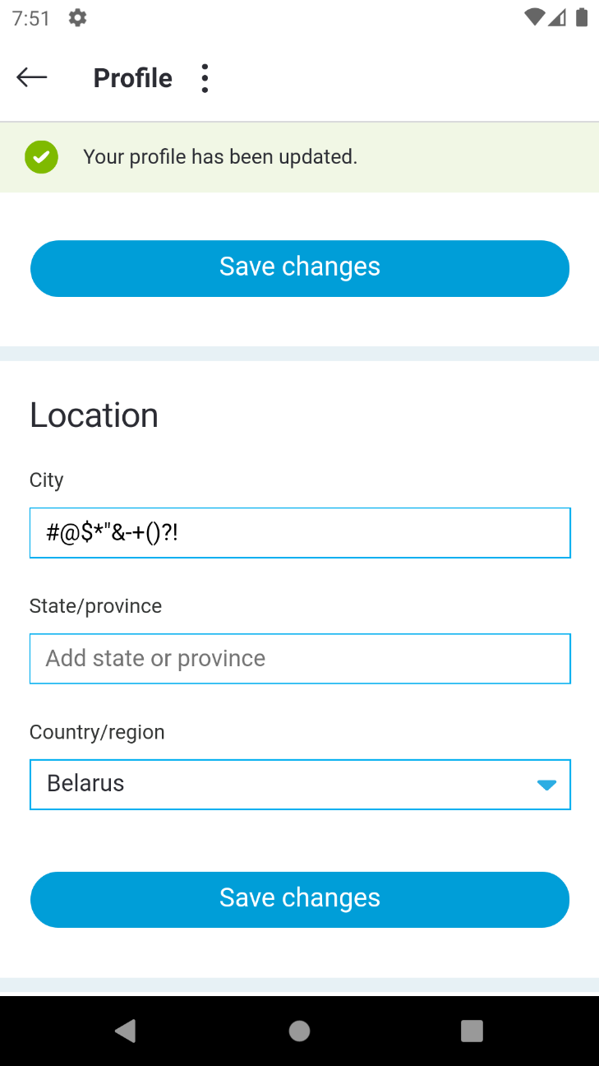

БАГ-РЕПОРТ № 3
идентификатор | краткое описание | шаги | фактический результат | ожидаемый результат | серьезность | среда | приложения
3 | сохраняет цифры во вкладке "личные данные" в поле "город" | 1) Зайти в приложение skype 2) Во вкладке "настройки" в поле "город" ввести цифры 3) Нажать кнопку "сохранить" | переход во вкладку "личные данные", после ввода цифр в поле "город" и сохранения этих данных появляется сообщение : "ваши личные данные были обновлены" | переход во вкладку "личные данные", после ввода цифр в поле "город" и сохранения этих данных появляется сообщение : "о недопустимости ввода цифр" | Minor | samsung galaxy s 21 ultra 5 G android 12, версия скайпа : 8.88.0.404 + эмулятор версия скайпа 8.72.0.82 Nexus 5x-30 android 11 | см. скриншот + папка : баг № 3
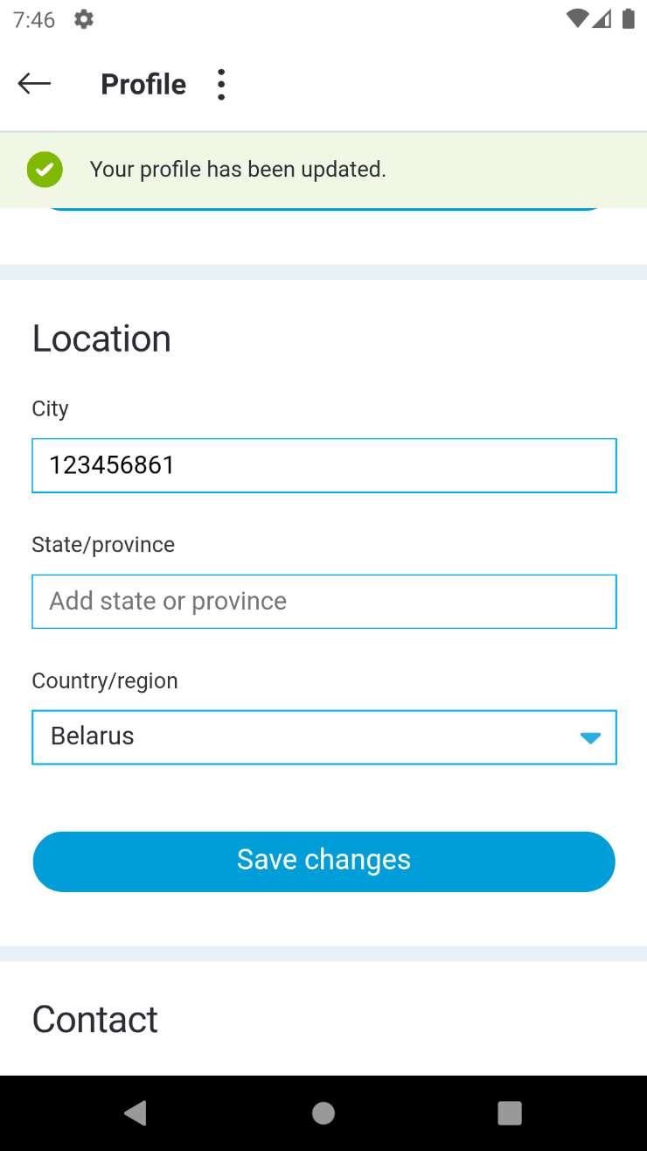

БАГ-РЕПОРТ № 4
идентификатор | краткое описание | шаги | фактический результат | ожидаемый результат | серьезность | среда | приложения
4 | не меняется ориентация текста при изменении ориентации телефона в эмуляторе | 1) Зайти в приложение skype 2) Нажать на кнопку "изменение ориентации телефона" | не изменилась ориентация текста при изменении ориентации телефона из портретной в альбомную | изменение ориентации текста при изменении ориентации телефона из портретной в альбомную | Minor | эмулятор версия скайпа 8.72.0.82 Nexus 5x-30 android 11 | см. скриншот + папка : баг № 4
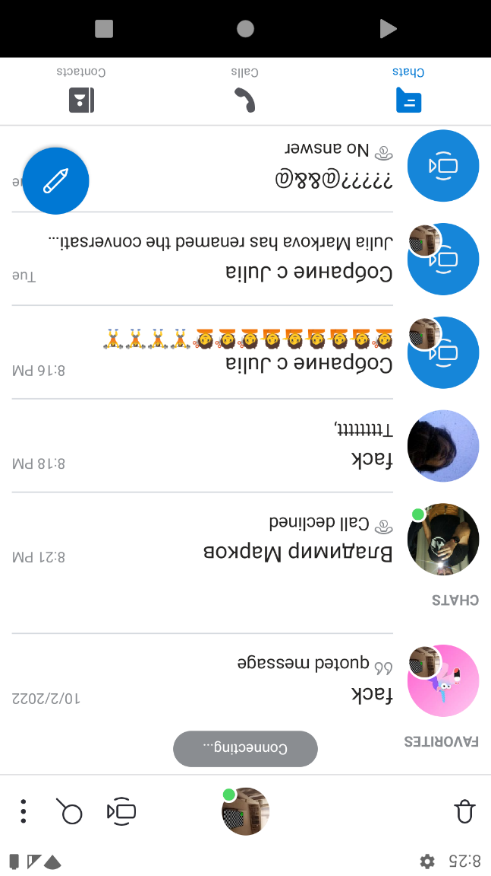
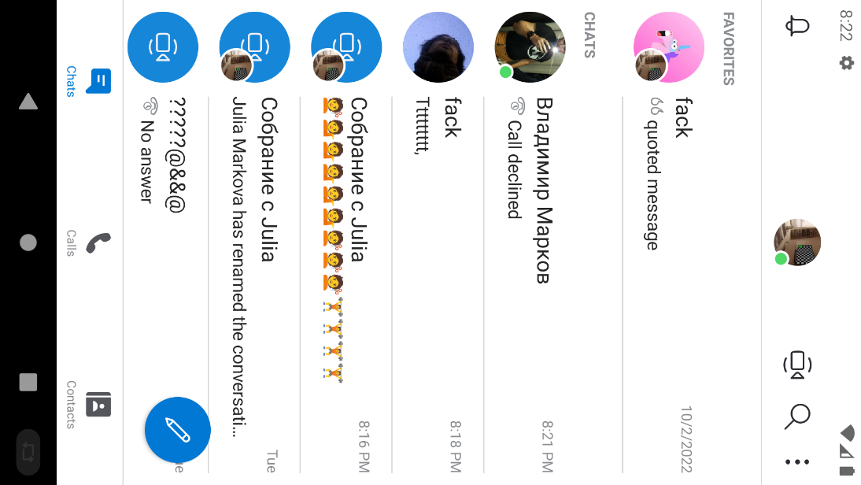

БАГ -РЕПОРТ № 5
идентификатор | краткое описание | шаги | фактический результат | ожидаемый результат | серьезность | среда | приложения
5 | не изменяется на статус пользователя "был в сети", на статус пользователя "в сети", в шапке модуля "чат" при наборе сообщения с реального девайса на эмуляторе с разных аккаунтов | 1) Войти в аккаунт № 1 2) Войти в аккаунт № 2 на реальном девайсе 3) В аккаунте № 1, выбрать аккаунт № 2 4) посмотреть в шапке модуля "чат", статус пользователя "в сети" 5)Выйти в аккаунт № 2 6) Посмотреть из аккаунта № 1 в шапке профиля "чат" , статус пользователя "не в сети" аккаунта 2 7) Зайти в аккаунт № 2 8) Из аккаунта № 2 отправить сообщение аккаунту № 1 | при наборе и отправке сообщений из аккаунта №2 в аккаунт № 1, аккаунт №2 имеет статус пользователя "был в сети" | при наборе и отправке сообщений от аккаунта №2 , в аккаунт № 1, аккаунт № 2 должен поменять статус пользователя на : "в сети" | Minor | эмулятор версия скайпа 8.72.0.82 Nexus 5x-30 android 11 | см. скриншот + папка : баг № 5
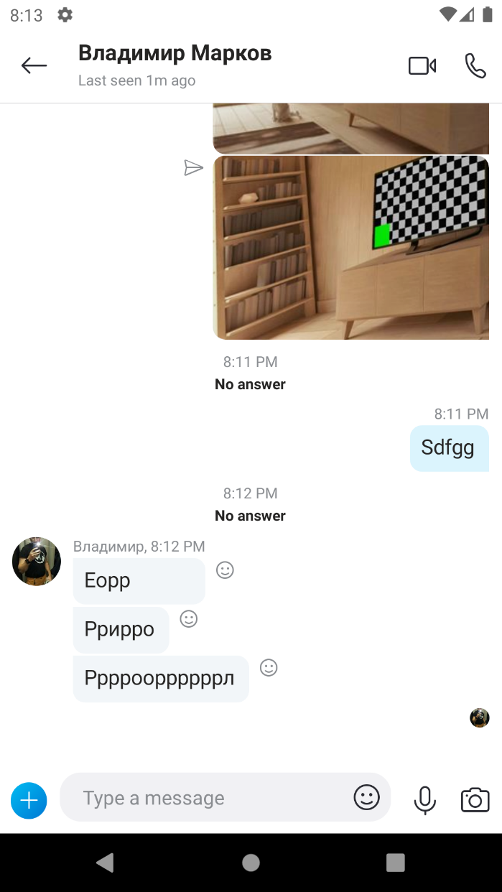
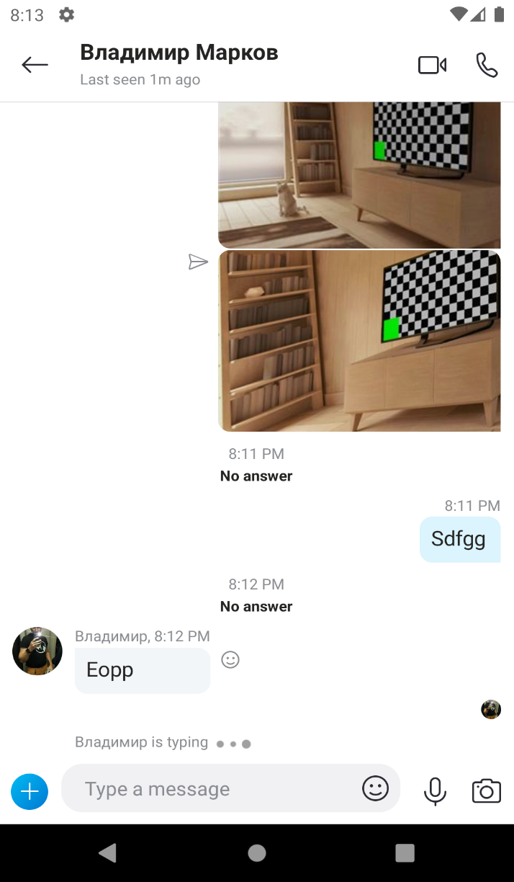

БАГ - РЕПОРТ № 6
идентификатор | краткое описание | шаги | фактический результат | ожидаемый результат | серьезность | среда | приложения
6 | не удаляется имя в шапке модуля "чат" при нажатии кнопки "удалить" | 1) Открыть приложение skype 2) Нажать на контакт 3) Нажать на шапку модуля "чат" 4) Нажать на кнопку "редактировать" 5) Нажать на кнопку "Удалить" | при нажатии на кнопку "удалить", не удаляется и не редактируется имя в шапке модуля "чат" | при нажатии на кнопку "удалить" удаляется и редактируется имя в шапке модуля "чат" | Minor | эмулятор версия скайпа 8.72.0.82 Nexus 5x-30 android 11 | см. видео + папка : баг № 6

